Sheet1
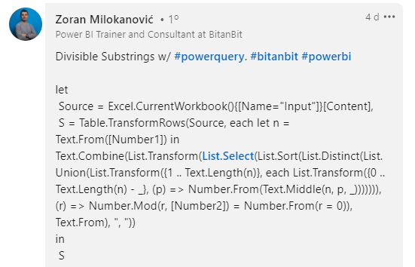
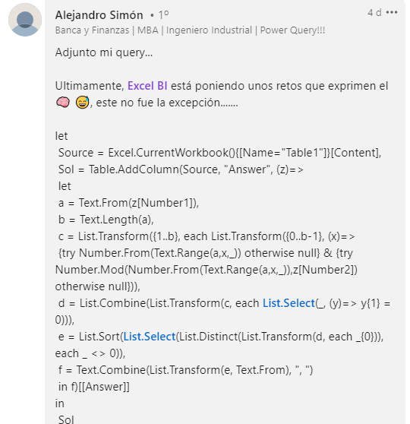
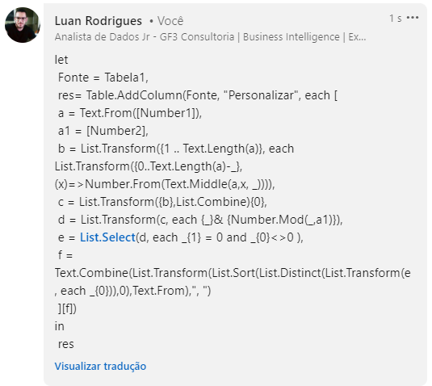
Number1 | Number2 | Answer Expected
43085 | 5 | 5, 30, 85, 430, 3085, 43085
233778 | 4 | 8
2899424 | 12 | 24, 899424
121471714 | 22 | 21471714
593755574 | 7 | 7, 574, 37555, 375557
1901551899 | 9 | 9, 18, 90, 99, 189, 1899
82039549206 | 18 | 54, 954
670622509652 | 16 | 96
748754482070 | 72 | 875448
974595979650 | 23 | 95979, 745959, 45959796
Liste todas as substrings de Number1 que são divisíveis por Number2. O resultado não deve incluir nenhum 0 único e deve conter números exclusivos e deve ser classificado. Ex. Número1 = 705, Número2 = 5, Substrings de 705 são 7, 0, 5, 70, 05, 705. Destes, 5, 70, 05 e 705 são divisíveis por 5. Daí a resposta seria 5, 70, 705.

